Estadística CEP Abr-Jun 2019
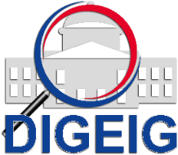
DIRECCIÓN GENERAL DE ÉTICA E INTEGRIDAD GUBERNAMENTAL
"Año de la Innovación y la Competitividad"

COMISIONES DE ÉTICA PÚBLICA (CEP) CONFORMADAS A NIVEL NACIONAL TRIMESTRE ABRIL-JUNIO 2019

 | MACROREGIÓN | CANTIDAD
 | Sureste | 3
 | Total general | 3

